1.구별 면적 및 지번수
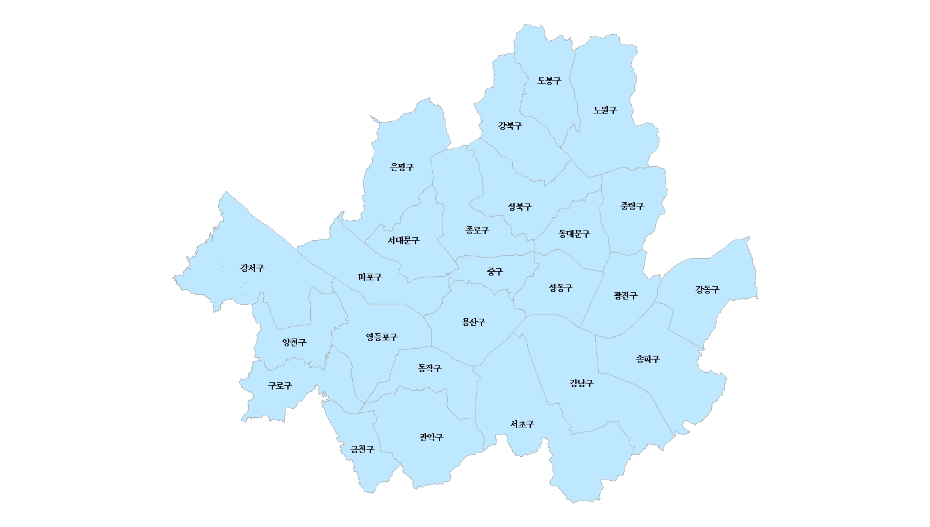
1.구별 면적 및 지번수
단위 : ㎢(천필)
1. 구·군별 면적 및 지번수
 | 계
 | 면적 | 지번수 |  |  | 도표자료(수정금지)
합계 | 605,208,148.6 | 912,968 | 605.2 | 913.0 | 605.2 (913.0)
종로구 | 23,913,161.7 | 49,243 | 23.9 | 49.2 | 23.9 (49.2)
중구 | 9,960,286.5 | 34,915 | 10.0 | 34.9 | 10.0 (34.9)
20.7 (22.6)
용산구 | 21,867,609.5 | 44,765 | 21.9 | 44.8 | 21.9 (44.8)
성동구 | 16,820,272.0 | 26,845 | 16.8 | 26.8 | 16.8 (26.8)
35.4 (20.8)
광진구 | 17,062,836.8 | 32,679 | 17.1 | 32.7 | 17.1 (32.7)
23.6 (40.3)
동대문구 | 14,216,010.8 | 40,929 | 14.2 | 40.9 | 14.2 (40.9)
중랑구 | 18,497,097.2 | 38,755 | 18.5 | 38.8 | 18.5 (38.8)
성북구 | 24,577,897.3 | 53,345 | 24.6 | 53.3 | 24.6 (53.3)
29.7 (49.8)
강북구 | 23,600,401.9 | 40,299 | 23.6 | 40.3 | 23.6 (40.3)
24.6 (53.3)
도봉구 | 20,651,010.0 | 22,576 | 20.7 | 22.6 | 20.7 (22.6)
노원구 | 35,439,055.1 | 20,812 | 35.4 | 20.8 | 35.4 (20.8)
18.5 (38.8)
은평구 | 29,713,452.1 | 49,807 | 29.7 | 49.8 | 29.7 (49.8)
서대문구 | 17,626,979.4 | 41,328 | 17.6 | 41.3 | 17.6 (41.3)
23.9 (49.2)
14.2 (40.9)
마포구 | 23,853,635.7 | 41,201 | 23.9 | 41.2 | 23.9 (41.2)
17.6 (41.3)
양천구 | 17,405,693.9 | 21,795 | 17.4 | 21.8 | 17.4 (21.8)
강서구 | 41,453,337.1 | 44,216 | 41.5 | 44.2 | 41.5 (44.2)
41.5 (44.2)
10.0 (34.9)
구로구 | 20,121,576.3 | 36,631 | 20.1 | 36.6 | 20.1 (36.6)
23.9 (41.2)
16.8 (26.8)
금천구 | 13,020,501.9 | 19,909 | 13.0 | 19.9 | 13.0 (19.9)
17.1 (32.7)
24.6 (30.4)
영등포구 | 24,549,897.9 | 37,466 | 24.5 | 37.5 | 24.5 (37.5)
동작구 | 16,356,862.9 | 38,392 | 16.4 | 38.4 | 16.4 (38.4)
21.9 (44.8)
관악구 | 29,568,309.0 | 45,407 | 29.6 | 45.4 | 29.6 (45.4)
17.4 (21.8)
24.5 (37.5)
서초구 | 46,968,018.3 | 35,193 | 47.0 | 35.2 | 47.0 (35.2)
강남구 | 39,497,891.6 | 34,376 | 39.5 | 34.4 | 39.5 (34.4)
16.4 (38.4)
33.9 (31.7)
송파구 | 33,875,857.1 | 31,671 | 33.9 | 31.7 | 33.9 (31.7)
강동구 | 24,590,496.6 | 30,413 | 24.6 | 30.4 | 24.6 (30.4)
20.1 (36.6)
47.0 (35.2)
39.5 (34.4)

29.6 (45.4)
13.0 (19.9)

2.구별 면적 및 지번수 현황
 | 계
 | 면적 | 지번수 | 면적 | % | 지번수 | % | 도표자료(수정금지)
합계 | 605,208,148.6 | 912,968 | 605.2 | 100.0 | 913.0 | 100.0 | 605.2 (100.0) | 913.0 (100.0)
종로구 | 23,913,161.7 | 49,243 | 23.9 | 4.0 | 49.2 | 5.4 | 23.9 (4.0) | 49.2 (5.4)
중구 | 9,960,286.5 | 34,915 | 10.0 | 1.6 | 34.9 | 3.8 | 10.0 (1.6) | 34.9 (3.8)
용산구 | 21,867,609.5 | 44,765 | 21.9 | 3.6 | 44.8 | 4.9 | 21.9 (3.6) | 44.8 (4.9)
성동구 | 16,820,272.0 | 26,845 | 16.8 | 2.8 | 26.8 | 2.9 | 16.8 (2.8) | 26.8 (2.9)
광진구 | 17,062,836.8 | 32,679 | 17.1 | 2.8 | 32.7 | 3.6 | 17.1 (2.8) | 32.7 (3.6)
동대문구 | 14,216,010.8 | 40,929 | 14.2 | 2.3 | 40.9 | 4.5 | 14.2 (2.3) | 40.9 (4.5)
중랑구 | 18,497,097.2 | 38,755 | 18.5 | 3.1 | 38.8 | 4.2 | 18.5 (3.1) | 38.8 (4.2)
성북구 | 24,577,897.3 | 53,345 | 24.6 | 4.1 | 53.3 | 5.8 | 24.6 (4.1) | 53.3 (5.8)
강북구 | 23,600,401.9 | 40,299 | 23.6 | 3.9 | 40.3 | 4.4 | 23.6 (3.9) | 40.3 (4.4)
도봉구 | 20,651,010.0 | 22,576 | 20.7 | 3.4 | 22.6 | 2.5 | 20.7 (3.4) | 22.6 (2.5)
노원구 | 35,439,055.1 | 20,812 | 35.4 | 5.9 | 20.8 | 2.3 | 35.4 (5.9) | 20.8 (2.3)
은평구 | 29,713,452.1 | 49,807 | 29.7 | 4.9 | 49.8 | 5.5 | 29.7 (4.9) | 49.8 (5.5)
서대문구 | 17,626,979.4 | 41,328 | 17.6 | 2.9 | 41.3 | 4.5 | 17.6 (2.9) | 41.3 (4.5)
마포구 | 23,853,635.7 | 41,201 | 23.9 | 3.9 | 41.2 | 4.5 | 23.9 (3.9) | 41.2 (4.5)
양천구 | 17,405,693.9 | 21,795 | 17.4 | 2.9 | 21.8 | 2.4 | 17.4 (2.9) | 21.8 (2.4)
강서구 | 41,453,337.1 | 44,216 | 41.5 | 6.8 | 44.2 | 4.8 | 41.5 (6.8) | 44.2 (4.8)
구로구 | 20,121,576.3 | 36,631 | 20.1 | 3.3 | 36.6 | 4.0 | 20.1 (3.3) | 36.6 (4.0)
금천구 | 13,020,501.9 | 19,909 | 13.0 | 2.2 | 19.9 | 2.2 | 13.0 (2.2) | 19.9 (2.2)
영등포구 | 24,549,897.9 | 37,466 | 24.5 | 4.1 | 37.5 | 4.1 | 24.5 (4.1) | 37.5 (4.1)
동작구 | 16,356,862.9 | 38,392 | 16.4 | 2.7 | 38.4 | 4.2 | 16.4 (2.7) | 38.4 (4.2)
관악구 | 29,568,309.0 | 45,407 | 29.6 | 4.9 | 45.4 | 5.0 | 29.6 (4.9) | 45.4 (5.0)
 | 20.7
 | 22.6
서초구 | 46,968,018.3 | 35,193 | 47.0 | 7.8 | 35.2 | 3.9 | 47.0 (7.8) | 35.2 (3.9)
강남구 | 39,497,891.6 | 34,376 | 39.5 | 6.5 | 34.4 | 3.8 | 39.5 (6.5) | 34.4 (3.8)
송파구 | 33,875,857.1 | 31,671 | 33.9 | 5.6 | 31.7 | 3.5 | 33.9 (5.6) | 31.7 (3.5)
 | 23.6
 | 40.3
 | 35.4
 | 20.8
강동구 | 24,590,496.6 | 30,413 | 24.6 | 4.1 | 30.4 | 3.3 | 24.6 (4.1) | 30.4 (3.3)
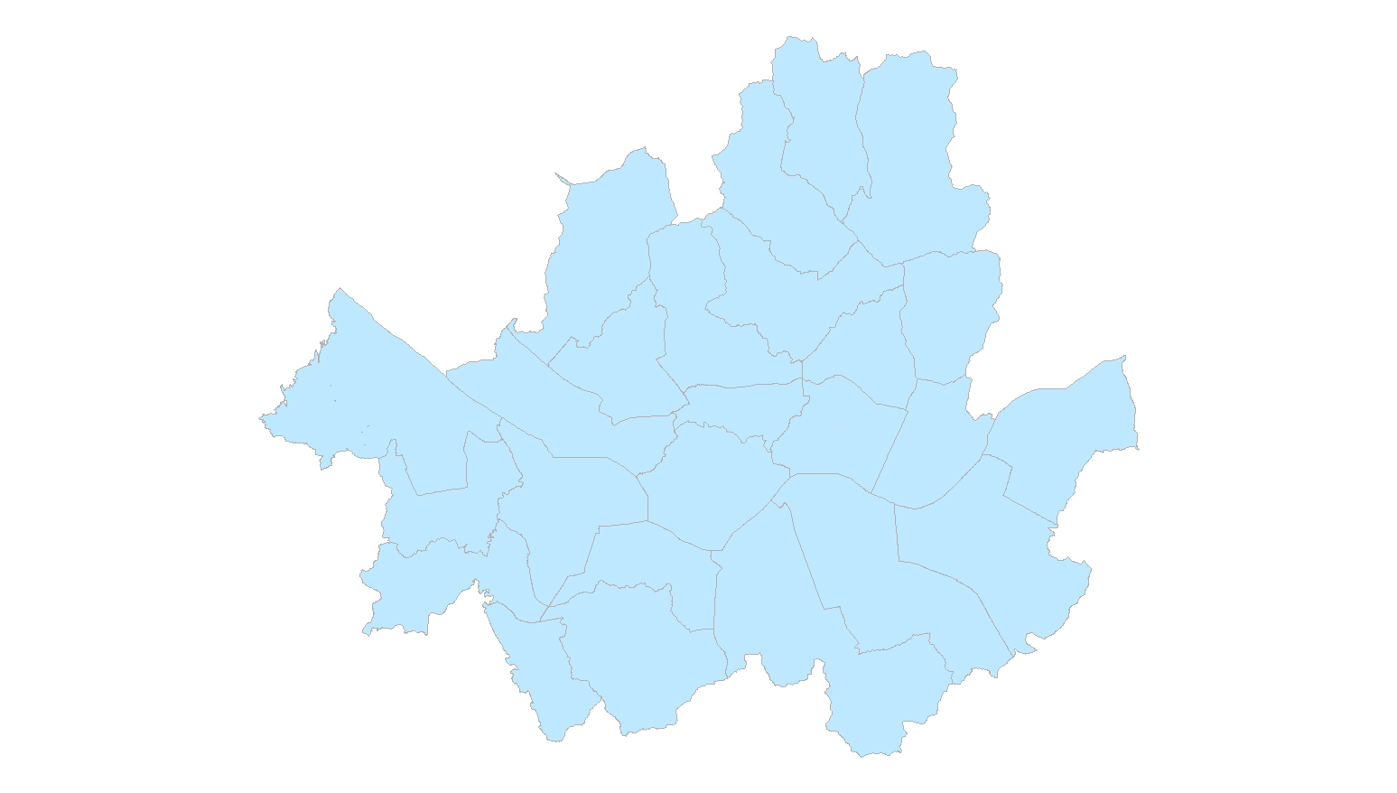
2. 구별 면적 및 지번수 현황
단위 : ㎢(%), 천필(%)

 | 33.9
 | 31.7

 | 29.7
 | 49.8
 | 24.6
 | 53.3

 | 23.9
 | 49.2
 | 14.2
 | 40.9
 | 18.5
 | 38.8

 | 17.6
 | 41.3

 | 10.0
 | 34.9
 | 41.5
 | 44.2
 | 23.9
 | 41.2

 | 16.8
 | 26.8
 | 17.1
 | 32.7
 | 24.6
 | 30.4

 | 17.4
 | 21.8
 | 21.9
 | 44.8

 | 24.5
 | 37.5
 | 16.4
 | 38.4

 | 33.9
 | 31.7
 | 39.5
 | 34.4

 | 20.1
 | 36.6
 | 47.0
 | 35.2

 | 13.0
 | 19.9
 | 29.6
 | 45.4

3.지적통계체계표
3-1 토지ㆍ임야대장별 지적공부등록지 현황
 | 면적
 | 469,485,539.6
 | 135,722,609.0
 |  |  | 합계
 |  |  | 면적 | 지번수 | %
지적공부등록지 | 토지대장등록지 | 개인 | 187,166,633.7 | 620,797
 |  | 국유지 | 84,050,815.1 | 57,862
 |  | 도유지 | 85,584,571.8 | 52,585
 |  | 군유지 | 42,544,083.2 | 72,979
 |  | 법인 | 64,106,032.3 | 78,433
 |  | 종중 | 638,179.6 | 1,034
 |  | 종교단체 | 2,499,577.4 | 5,599
 |  | 기타단체 | 1,670,141.5 | 2,468
 |  | 기타 | 1,225,505.0 | 4,062
 |  | 소계 | 469,485,539.6 | 895,819 | 77.6
 | 임야대장등록지 | 개인 | 29,780,345.0 | 5,742
 |  | 국유지 | 58,701,200.0 | 3,218.0
 |  | 도유지 | 16,786,740.0 | 3,997
 |  | 군유지 | 1,456,973.0 | 1,039
 |  | 법인 | 20,937,602.0 | 2,391
 |  | 종중 | 4,883,391.0 | 269
 |  | 종교단체 | 2,214,705.0 | 291
 |  | 기타단체 | 71,296.0 | 54
 |  | 기타 | 890,357.0 | 148
 |  | 소계 | 135,722,609.0 | 17,149 | 22.4
 | 소계 | 개인 | 216,946,978.7 | 626,539 | 35.8
 |  | 국유지 | 142,752,015.1 | 61,080 | 23.6
 |  | 도유지 | 102,371,311.8 | 56,582 | 16.9
 |  | 군유지 | 44,001,056.2 | 74,018 | 7.3
 |  | 법인 | 85,043,634.3 | 80,824 | 14.1
 |  | 종중 | 5,521,570.6 | 1,303 | 0.9
 |  | 종교단체 | 4,714,282.4 | 5,890 | 0.8
 |  | 기타단체 | 1,741,437.5 | 2,522 | 0.3
 |  | 기타 | 2,115,862.0 | 4,210 | 0.3
총계 |  |  | 605,208,148.6 | 912,968 | 100.0

 |  | 도표자료(수정금지) | 토지대장등록지 469,485,539.6㎡ (77.6%) 895,819필
 |  |  | 임야대장등록지 135,722,609.0㎡ (22.4%) 17,149필
 |  |  | 개인 216,946,978.7㎡ (35.8%) 626,539필
 |  |  | 국유지 142,752,015.1㎡ (23.6%) 61,080필
 |  |  | 도유지 102,371,311.8㎡ (16.9%) 56,582필
 |  |  | 군유지 44,001,056.2㎡ (7.3%) 74,018필
 |  |  | 법인 85,043,634.3㎡ (14.1%) 80,824필
 |  |  | 종중 5,521,570.6㎡ (0.9%) 1,303필
 |  |  | 종교단체 4,714,282.4㎡ (0.8%) 5,890필
 |  |  | 기타단체 1,741,437.5㎡ (0.3%) 2,522필
 |  |  | 기타 2,115,862.0㎡ (0.3%) 4,210필
 |  |  | 총계 605,208,148.6㎡ (100.0%) 912,968필

4.지목별현황
4-1. 지목별 현황
 |  |  | 전 |  | 답 |  | 임야 |  | 대 |  | 도로 |  | 하천 |  | 기타 |  | 계 | 전 | 답 | 임야 | 대 | 도로 | 하천 | 기타
 |  |  | 면적 | % | 면적 | % | 면적 | % | 면적 | % | 면적 | % | 면적 | % | 면적 | % | 면적 | 면적 | 면적 | 면적 | 면적 | 면적 | 면적 | 면적
총계 |  |  | 9.2 | 1.5 | 7.8 | 1.3 | 137.4 | 22.7 | 222.9 | 36.8 | 80.5 | 13.3 | 52.1 | 8.6 | 95.3 | 15.7 | 605,208,148.6 | 9,205,435.2 | 7,833,303.5 | 137,415,854.7 | 222,883,593.6 | 80,504,986.7 | 52,050,090.1 | 95,314,884.8
4-2. 최근 10년간 주요지목별 변동추이
구분 | 2012 | 2013 | 2014 | 2015 | 2016 | 2017 | 2018 | 2019 | 2020 | 2021 | 2022 |  | 도표(수정금지) | 전 | 전 9.2㎢ (1.5%)
전 | 100 | 95.6 | 91.6 | 90.3 | 90.4 | 85.8 | 83.2 | 82.1 | 79.8 | 75.9 | 73.0 |  |  | 답 | 답 7.8㎢ (1.3%)
답 | 100 | 94.8 | 88.8 | 88.1 | 87.2 | 84.9 | 83.8 | 82.9 | 80.2 | 61.8 | 56.2 |  |  | 임야 | 임야 137.4㎢ (22.7%)
임야 | 100 | 99.1 | 98.3 | 97.8 | 97.5 | 97.1 | 96.7 | 96.3 | 96.1 | 95.6 | 95.3 |  |  | 대 | 대 222.9㎢ (36.8%)
대지 | 100 | 100.3 | 100.7 | 100.8 | 100.8 | 101.1 | 101.3 | 101.4 | 101.6 | 102.7 | 103.0 |  |  | 도로 | 도로 80.5㎢ (13.3%)
도로 | 100 | 100.6 | 100.9 | 101.1 | 101.2 | 101.5 | 101.8 | 102.1 | 102.4 | 103.3 | 103.6 |  |  | 하천 | 하천 52.1㎢ (8.6%)
하천 | 100 | 100.0 | 100.1 | 100.4 | 100.4 | 100.5 | 100.5 | 100.5 | 100.5 | 100.4 | 100.3 |  |  | 기타 | 기타 95.3㎢ (15.7%)
기타 | 100 | 101.6 | 99.6 | 103.8 | 104.3 | 105.0 | 105.3 | 105.7 | 105.9 | 106.9 | 107.6
4.지목별 현황
전 | 9.2
답 | 7.8
임야 | 137.4
대 | 222.9
도로 | 80.5
하천 | 52.1
기타 | 95.3

5.구별 지적공부등록지 현황
5-1. 토지대장등록지 현황
 | 계
 | 면적 |  |  | 도표자료(수정금지)
5-1 토지대장등록지
합계 | 469,485,539.6 | 469.5 | 100.0 | 469.5 (100.0)
종로구 | 15,091,468.7 | 15.1 | 3.2 | 15.1 (3.2)
중구 | 8,572,175.5 | 8.6 | 1.8 | 8.6 (1.8)
용산구 | 20,508,419.5 | 20.5 | 4.4 | 20.5 (4.4)
성동구 | 16,519,415.0 | 16.5 | 3.5 | 16.5 (3.5)
광진구 | 17,062,836.8 | 17.1 | 3.6 | 17.1 (3.6)
동대문구 | 13,494,473.8 | 13.5 | 2.9 | 13.5 (2.9)
중랑구 | 13,980,226.2 | 14.0 | 3.0 | 14.0 (3.0)
성북구 | 17,078,980.3 | 17.1 | 3.6 | 17.1 (3.6)
강북구 | 11,013,843.9 | 11.0 | 2.3 | 11.0 (2.3)
도봉구 | 10,917,858.0 | 10.9 | 2.3 | 10.9 (2.3)
노원구 | 20,242,661.1 | 20.2 | 4.3 | 20.2 (4.3)
은평구 | 16,389,846.1 | 16.4 | 3.5 | 16.4 (3.5)
서대문구 | 12,999,476.4 | 13.0 | 2.8 | 13.0 (2.8)
마포구 | 23,520,664.7 | 23.5 | 5.0 | 23.5 (5.0)
양천구 | 17,013,351.9 | 17.0 | 3.6 | 17.0 (3.6)
강서구 | 38,384,840.1 | 38.4 | 8.2 | 38.4 (8.2)
구로구 | 16,779,937.3 | 16.8 | 3.6 | 16.8 (3.6)
금천구 | 10,074,374.9 | 10.1 | 2.1 | 10.1 (2.1)
영등포구 | 24,500,316.9 | 24.5 | 5.2 | 24.5 (5.2)
동작구 | 14,034,530.9 | 14.0 | 3.0 | 14.0 (3.0)
관악구 | 13,007,852.0 | 13.0 | 2.8 | 13.0 (2.8)
서초구 | 30,181,815.3 | 30.2 | 6.4 | 30.2 (6.4)
강남구 | 33,620,886.6 | 33.6 | 7.2 | 33.6 (7.2)
송파구 | 32,962,573.1 | 33.0 | 7.0 | 33.0 (7.0)
강동구 | 21,532,714.6 | 21.5 | 4.6 | 21.5 (4.6)

5-2. 임야대장등록지 현황 |  |  |  | 605,208,148.6
 | 계
 | 면적 |  |  | 도표자료(수정금지)
5-2 임야대장등록지
합계 | 135,722,609.0 | 135.7 | 100.0 | 135.7 (100.0)
종로구 | 8,821,693.0 | 8.8 | 6.5 | 8.8 (6.5)
중구 | 1,388,111.0 | 1.4 | 1.0 | 1.4 (1.0)
용산구 | 1,359,190.0 | 1.4 | 1.0 | 1.4 (1.0)
성동구 | 300,857.0 | 0.3 | 0.2 | 0.3 (0.2)
광진구 | - | 0.0 | 0.0 | 0.0 (0.0)
동대문구 | 721,537.0 | 0.7 | 0.5 | 0.7 (0.5)
중랑구 | 4,516,871.0 | 4.5 | 3.3 | 4.5 (3.3)
성북구 | 7,498,917.0 | 7.5 | 5.5 | 7.5 (5.5)
강북구 | 12,586,558.0 | 12.6 | 9.3 | 12.6 (9.3)
도봉구 | 9,733,152.0 | 9.7 | 7.2 | 9.7 (7.2)
노원구 | 15,196,394.0 | 15.2 | 11.2 | 15.2 (11.2)
은평구 | 13,323,606.0 | 13.3 | 9.8 | 13.3 (9.8)
서대문구 | 4,627,503.0 | 4.6 | 3.4 | 4.6 (3.4)
마포구 | 332,971.0 | 0.3 | 0.2 | 0.3 (0.2)
양천구 | 392,342.0 | 0.4 | 0.3 | 0.4 (0.3)
강서구 | 3,068,497.0 | 3.1 | 2.3 | 3.1 (2.3)
구로구 | 3,341,639.0 | 3.3 | 2.5 | 3.3 (2.5)
금천구 | 2,946,127.0 | 2.9 | 2.2 | 2.9 (2.2)
영등포구 | 49,581.0 | 0.0 | 0.0 | 0.0 (0.0)
동작구 | 2,322,332.0 | 2.3 | 1.7 | 2.3 (1.7)
관악구 | 16,560,457.0 | 16.6 | 12.2 | 16.6 (12.2)
서초구 | 16,786,203.0 | 16.8 | 12.4 | 16.8 (12.4)
강남구 | 5,877,005.0 | 5.9 | 4.3 | 5.9 (4.3)
송파구 | 913,284.0 | 0.9 | 0.7 | 0.9 (0.7)
강동구 | 3,057,782.0 | 3.1 | 2.3 | 3.1 (2.3)

6.구별 지목별 면적 현황
 | 계 | 전 | 답 | 임야 | 대 | 도로 | 하천 | 기타 | 도표자료(수정금지)
합계 | 605.2 | 9.2 | 7.8 | 137.4 | 222.9 | 80.5 | 52.1 | 95.3 | 합계605.2 |  |  |  | 계 | 전 | 답 | 임야 | 대 | 도로 | 하천 | 기타
종로구 | 23.9 | 0.8 | 0.0 | 9.4 | 8.2 | 2.4 | 0.3 | 2.9 | 종로구 23.9 | 도표자료(수정금지) | 총계 605.2 |  | 면적 | 면적 | 면적 | 면적 | 면적 | 면적 | 면적 | 면적
중구 | 10.0 | 0.0 | 0.0 | 1.3 | 5.2 | 2.1 | 0.0 | 1.3 | 중구 10.0 |  | 전 9.2 | 합계 | 605,208,148.6 | 9,205,435.2 | 7,833,303.5 | 137,415,854.7 | 222,883,593.6 | 80,504,986.7 | 52,050,090.1 | 95,314,884.8 | 605,208,148.6
용산구 | 21.9 | 0.0 | 0.0 | 1.6 | 10.1 | 2.5 | 4.8 | 2.9 | 용산구 21.9 |  | 답 7.8 | 종로구 | 23,913,161.7 | 799,689.5 | - | 9,359,338.5 | 8,195,547.1 | 2,386,821.6 | 275,951.2
성동구 | 16.8 | 0.2 | 0.0 | 0.3 | 6.2 | 2.3 | 3.7 | 4.1 | 성동구 16.8 |  | 임야 137.4 | 중구 | 9,960,286.5 | - | - | 1,285,766.0 | 5,206,210.3 | 2,138,672.5 | 29,443.2
광진구 | 17.1 | 0.0 | 0.0 | 2.5 | 7.0 | 2.5 | 2.5 | 2.5 | 광진구 17.1 |  | 대 222.9 | 용산구 | 21,867,609.5 | 36,275.5 | - | 1,602,504.0 | 10,083,253.0 | 2,515,915.2 | 4,760,487.8
동대문구 | 14.2 | 0.0 | 0.0 | 0.7 | 7.8 | 2.6 | 0.6 | 2.4 | 동대문구 14.2 |  | 도로 80.5 | 성동구 | 16,820,272.0 | 164,428.3 | 15,066.0 | 257,414.2 | 6,242,263.6 | 2,277,876.9 | 3,745,667.0
중랑구 | 18.5 | 0.3 | 0.1 | 2.5 | 7.3 | 2.9 | 0.9 | 4.5 | 중랑구 18.5 |  | 하천 52.1 | 광진구 | 17,062,836.8 | 26,313.0 | 11,122.0 | 2,473,129.4 | 7,010,318.0 | 2,503,051.0 | 2,524,435.2
성북구 | 24.6 | 0.1 | 0.1 | 8.1 | 10.2 | 2.7 | 0.5 | 2.9 | 성북구 24.6 |  | 기타 95.3 | 동대문구 | 14,216,010.8 | 39,570.0 | 15,152.0 | 730,118.0 | 7,801,183.5 | 2,632,895.8 | 573,931.8
강북구 | 23.6 | 0.1 | 0.0 | 12.5 | 6.7 | 2.0 | 0.3 | 2.0 | 강북구 23.6 |  |  | 중랑구 | 18,497,097.2 | 260,124.0 | 124,918.0 | 2,514,829.6 | 7,264,669.4 | 2,875,447.8 | 908,517.9
...
 |  |  |  |  |  |  |  |  |  |  |  | 양천구 | 17,405,693.9
금천구 | 13.0 | 0.0 | 0.0 | 2.7 | 5.1 | 2.0 | 0.6 | 2.5 | 금천구 13.0 |  |  | 강서구 | 41,453,337.1
영등포구 | 24.5 | 0.0 | 0.0 | 0.1 | 9.5 | 4.3 | 8.1 | 2.6 | 영등포구 24.5 |  |  | 구로구 | 20,121,576.3
동작구 | 16.4 | 0.0 | 0.0 | 2.4 | 7.8 | 2.4 | 0.6 | 3.1 | 동작구 16.4 |  |  | 금천구 | 13,020,501.9
관악구 | 29.6 | 0.1 | 0.1 | 16.1 | 8.2 | 2.6 | 0.5 | 2.0 | 관악구 29.6 |  |  | 영등포구 | 24,549,897.9
서초구 | 47.0 | 2.2 | 1.6 | 17.8 | 13.2 | 6.3 | 2.5 | 3.5 | 서초구 47.0 |  |  | 동작구 | 16,356,862.9
강남구 | 39.5 | 0.6 | 0.7 | 6.0 | 16.3 | 6.8 | 4.0 | 5.0 | 강남구 39.5 |  |  | 관악구 | 29,568,309.0
송파구 | 33.9 | 0.5 | 0.6 | 0.8 | 14.8 | 6.2 | 5.3 | 5.7 | 송파구 33.9 |  |  | 서초구 | 46,968,018.3
강동구 | 24.6 | 1.2 | 0.9 | 2.8 | 9.0 | 3.9 | 3.3 | 3.5 | 강동구 24.6 |  |  | 강남구 | 39,497,891.6
 |  |  |  |  |  |  |  |  |  |  |  | 송파구 | 33,875,857.1
단위 : ㎢
 |  |  |  |  |  |  |  |  |  |  |  | 강동구 | 24,590,496.6
전 | 9.2 | 95,314,884.8
답 | 7.8
임야 | 137.4
대 | 222.9
도로 | 80.5
하천 | 52.1
기타 | 95.3
6. 구별 지목별 면적 현황
노원구 35.4
전 | 0.2
답 | 0.2
임야 | 15.4
대 | 9.4
도로 | 2.9
하천 | 1.1
기타 | 6.4
 |  |  |  |  |  |  |  |  |  |  |  |  | 과수원
 |  |  |  |  |  |  |  |  |  |  |  |  | 면적
 |  |  |  |  |  |  |  |  |  |  |  | 합계 | 240,179.4
도봉구 20.7
 |  |  |  |  |  |  |  |  |  |  |  | 종로구 | -
강북구 23.6
 |  |  |  |  |  |  |  |  |  |  |  | 중구 | -
 |  |  |  |  |  |  |  |  |  |  |  | 용산구 | -
은평구 29.7
전 | 0.2
답 | 0.1
임야 | 9.6
대 | 6.2
도로 | 2.1
하천 | 0.5
기타 | 2.0
 |  |  |  |  |  |  |  |  |  |  |  | 성동구 | -
 |  |  |  |  |  |  |  |  |  |  |  | 광진구 | -
전 | 0.4
답 | 0.2
임야 | 13.2
대 | 9.9
도로 | 3.0
하천 | 0.5
기타 | 2.5
성북구 24.6
 |  |  |  |  |  |  |  |  |  |  |  | 동대문구 | -
...
종로구 23.9
...
전 | 0.8
답 | 0.0
임야 | 9.4
대 | 8.2
도로 | 2.4
하천 | 0.3
기타 | 2.9
서대문구 17.6
...
전 | 0.3
답 | 0.1
임야 | 0.3
대 | 8.5
도로 | 3.5
하천 | 5.8
기타 | 5.3
중랑구 18.5
...
전 | 0.1
답 | 0.0
임야 | 4.7
대 | 7.2
도로 | 2.2
하천 | 0.4
기타 | 3.1
...
전 | 1.4
답 | 2.9
임야 | 2.7
대 | 11.9
도로 | 4.4
하천 | 3.7
기타 | 14.5
성동구 16.8
동대문구 14.2
...
강서구 41.5
중구 10.0
...
마포구 23.9
...
용산구 21.9
...
광진구 17.1
강동구 24.6
...
전 | 0.1
답 | 0.0
임야 | 1.1
대 | 8.7
도로 | 3.1
하천 | 0.4
기타 | 4.0
양천구 17.4
...
영등포구 24.5
...
전 | 0.4
답 | 0.2
임야 | 3.0
대 | 8.5
도로 | 2.9
하천 | 1.0
기타 | 4.2
구로구 20.1
...
동작구 16.4
송파구 33.9
...
강남구 39.5
...
서초구 47.0

관악구 29.6
...
금천구 13.0
...

